상품제안서
14인치 미니캐리어 | 상품코드: S25804

 |  |  |  |  |  |  | 02-713-8555 | www.synergygift.co.kr
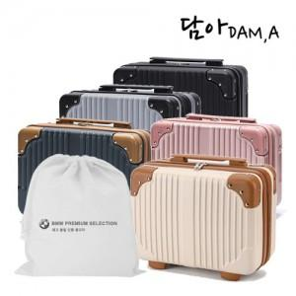

【상세/제작정보】

【인쇄/포장옵션】 | 실크, 부직포 실크1도 / 부직포백

【공급단가】 | 수량 | 30~ | 100~ | 300~ | 1,000~ | 3,000~
*VAT별도 | 단가 | 12,400원 | 11,600원 | 11,200원 | 10,700원 | 10,500원

【상품 URL】 | https://www.synergygift.co.kr:443/src/goods_detail.php?gdno=25804

